スクリーニング
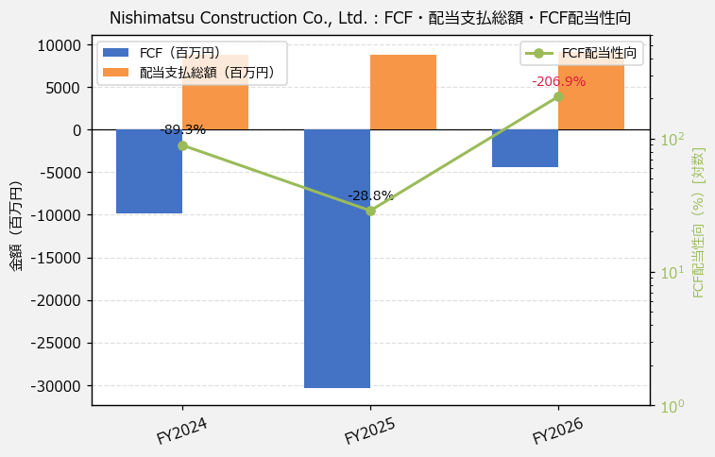
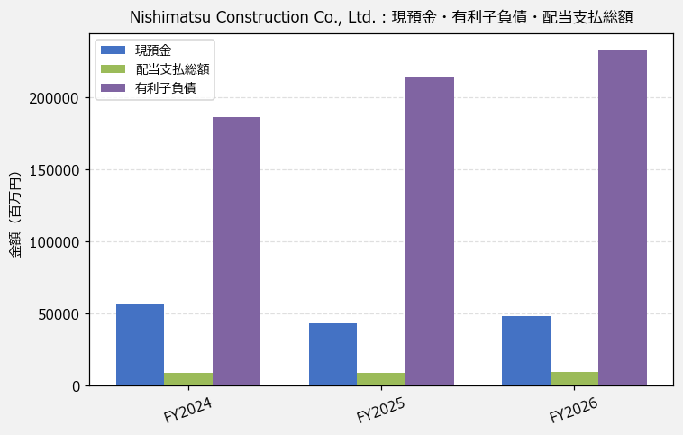
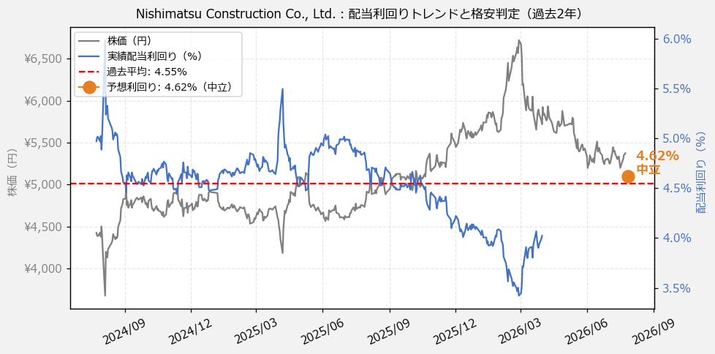
Nishimatsu Construction Co., Ltd.（1820） 財務スクリーニング 2026/07/27

現在株価（円） | ¥5,411
予想DPS（円） | ¥250
予想配当利回り | 4.62%

指標 | FY2024 | FY2025 | FY2026 | CAGR（3年）
EPS（円） | 313.74 | 444.30 | 609.51 | +39.4%
DPS実績（円） | 220.00 | 220.00 | 230.00 | +2.2%
EPS配当性向[%] | 70.1 | 49.5 | 37.7 | —
FCF（百万円） | -9,782.0 | -30,361.0 | -4,413.0 | —
FCF配当性向[%] | -89.3 | -28.8 | -206.9 | —
有利子負債（百万円） | 186,150.0 | 214,212.0 | 232,832.0 | +11.8%
ネットキャッシュ（百万円） | -129,618.0 | -170,794.0 | -184,559.0 | —
グロス配当余裕[年] | 6.5 | 5.0 | 5.3 | —
ネット配当余裕[年] | -14.8 | -19.6 | -20.2 | —

【短信入力】
現預金（百万円） | 56,532.0 | 43,418.0 | 48,273.0
配当支払総額（百万円） | 8,733.0 | 8,732.0 | 9,129.0

